Hoja1
Componentes Hidraulicos y/o Neumaticos Autoclave Vertical 55L | Columna1
Descripción Elemento | Cantidad | Sitio de Compra
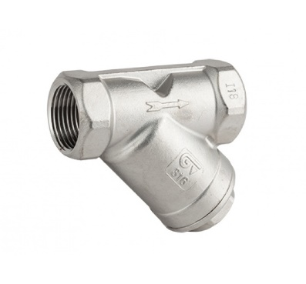 Filtros de 1/2" en Inox para vapor | 6
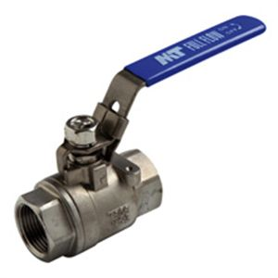 Valvula de Bola Inox de 3/8" | 6
Teflon Liquido LOCTITE 567 | 3
Valvula de seguridad tipo granada para vapor de 1/2" o 3/4", SET:45PSI | 1
Valvula Check o Antiretorno para vapor de 1/2" | 6
Electrovalvula para Aire de Diametro 1/4", 220VAC | 6
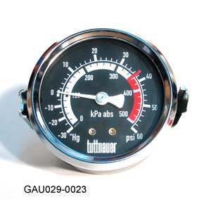 Manovacuometro de -30inHg-60PSI, Conexión Trasera de 1/4", Caratula de 2"1/2, Sin Glicerina | 3
Tuberia de Cobre Flexible, Diametro: 1/4" | 3 Rollos (45m)
Tuberia de Cobre Flexible, Diametro: 3/8" | 3 Rollos (45m)

Componentes Hidraulicos y/o Neumaticos Autoclave Vertical 85L | Columna1
Descripción Elemento | Cantidad
Filtros de 1/2" en Inox para vapor | 5
Valvula de Bola Inox de 3/8" | 2
Teflon Liquido LOCTITE 567 | 1
Valvula de seguridad tipo granada para vapor de 1/2" o 3/4", SET:45PSI | 1
Manometro de 0-60PSI, Conexión Trasera de 1/4", Caratula de 2"1/2, Sin Glicerina | 2
Tuberia de Cobre Flexible, Diametro: 1/4" | 1 Rollo (15m)
Tuberia de Cobre Flexible, Diametro: 3/8" | 1 Rollo (15m)

